Sheet3
AS 插件
Android Parcelable code generator | alt+insert 自动生成parcelable接口
AndroidCodeGenerator | 生成viewholder findviewbyid
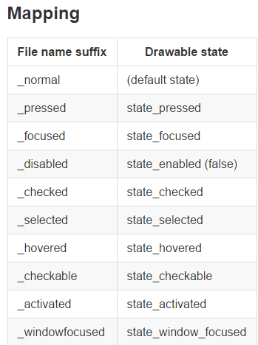
SelectorChapek for Android | 自动生成 selector

